상품제안서
달잔 2P 세트 | 상품코드: S20852

 |  |  |  |  |  |  | 02-713-8555 | www.synergygift.co.kr
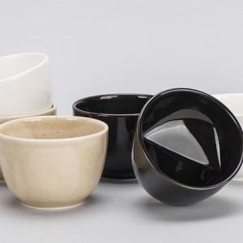 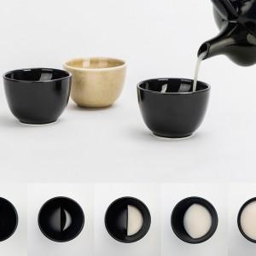

【상세/제작정보】 | <p><span style="font-size: 9pt; font-family: &quot;Malgun Gothic&quot;;">잔 안의 높낮이가 달라 술을 따르는 양에 따라 초승달에서 보름달로 달이 차며 술이 채워집니다.</span></p><p>&nbsp;</p>

【인쇄/포장옵션】 | 열전사1도 / 포장지포장

【공급단가】 | 수량 | 50~ | 100~ | 500~ | 1,000~ | 2,000~
*VAT별도 | 단가 | 27,000원 | 26,000원 | 25,000원 | 24,000원 | 23,400원

【상품 URL】 | https://www.synergygift.co.kr:443/src/goods_detail.php?gdno=20852

